상품제안서
(정품)라미노토볼펜282(라미공식인증대리점) | 상품코드: F31836

 |  |  |  |  |  |  | 02-412-0044 | www.easy1.co.kr
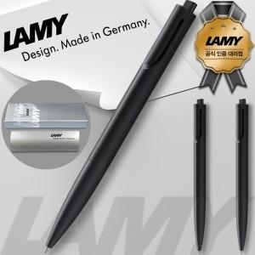

【상세/제작정보】 | - 쇼핑백 : 400원

【인쇄/포장옵션】 | 실크, 레이저 / 포장지포장

【공급단가】 | 수량 | 50~ | 100~ | 500~ | 1,000~ | 2,000~
*VAT별도 | 단가 | 14,000원 | 13,770원 | 13,440원 | 13,100원 | 12,880원

【상품 URL】 | https://dev.easy1.co.kr:443/src/goods_detail.php?gdno=31836

